Sheet1
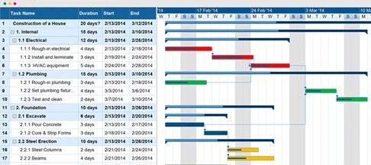

프로세스 |  | 2022-03-07 | 2022-03-08 | 2022-03-09 | 2022-03-10 | 2022-03-11 | 2022-03-12 | 2022-03-13
기후 | 데이터 수집
 | 데이터 전처리
 | 특징 추출
 | 분석 모델 생성
 | 재난 발생 예측
주가 | 데이터 수집
 | 데이터 전처리
 | 특징 추출
 | 분석 모델 생성
 | 투자전략 수립
마무리 | 시각화 및 수익률 예측

